Sheet1
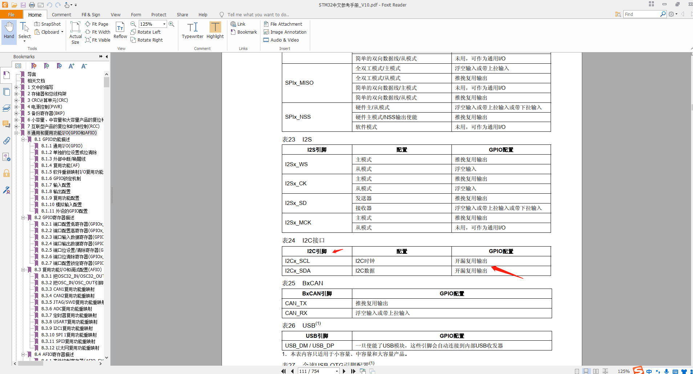
在STM32单片机中，使用IIC时，GPIO口的配置

